m
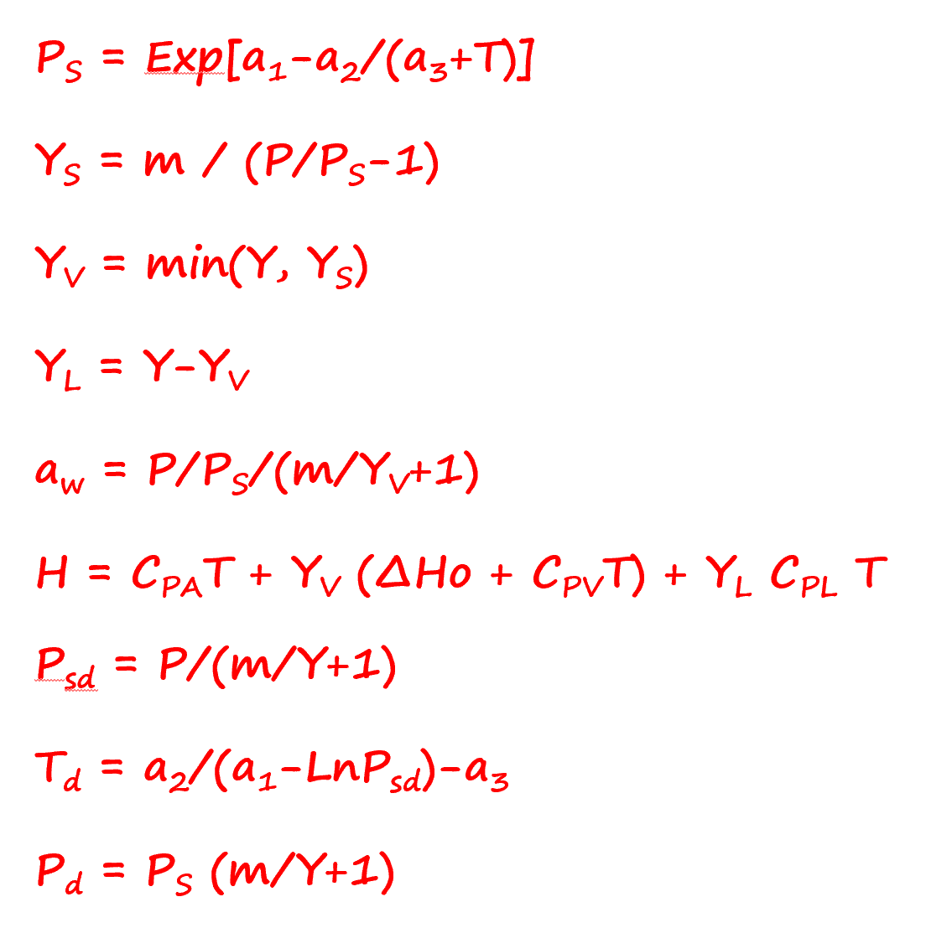
dHo | 2500 | 80 | 0.55
CpV | 1.87 | 5 | 0.01
CpL | 4.18 | 20 | 0.01
CpA | 1.10 | 30 | 0.03
m | 0.622 | 40 | 0.05
a1. | 11.9 | 50 | 0.09
a2. | 3985 | 60 | 0.15
a3. | 234 | 70 | 0.28
 |  | 75 | 0.39
P | 1.00 | 82 | 0.65
T | 80.0 | 85 | 0.84
Y | 0.200 | 87 | 0.98
1000 Y | 200
 |  | 52
Ps | 0.47 | 48
Ys | 0.55
YV | 0.20 | 1.00
YL | 0.00 | 0.00
aw | 0.52 | 0.20
H | 618
Psd | 0.24 | 80 | 0.55
Td | 64.5 | 80 | 0.20
Pd | 1.93 | 65 | 0.2
Tb | 99.9

